李海涛
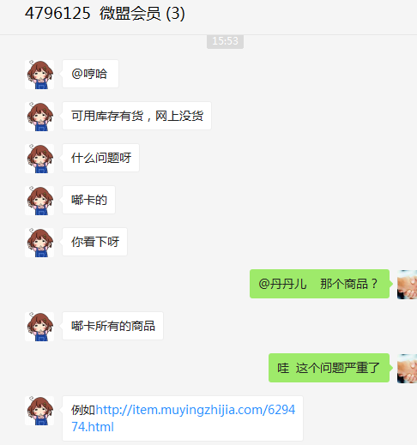
时间 | 问题 | 提出人 | 责任人/分配人 | 问题分类 | 解决状态 | 备注
2018-04-01 | 1、需求评估（物流配送时间调整、Ios app部分商品无法下单、app启动页14周年修改、App银联支付控件升级） | 朱伟 | 李海涛 | 新需求 | 已处理

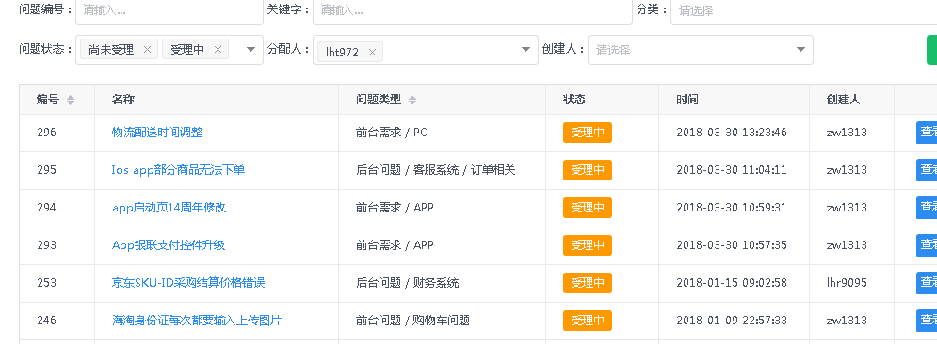

2018-04-02 | 1、商品 59481 ，库存同步问题 | 刘丹 | 李海涛 | BUG | 已处理 | 库存变更由聚水潭主动同步到我房 OMS 库 T_Inventory 表中
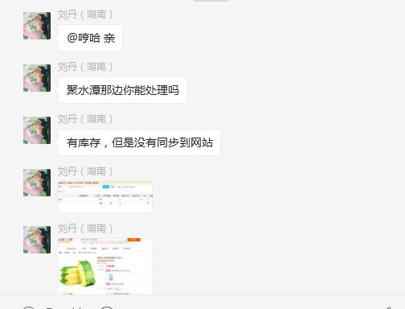
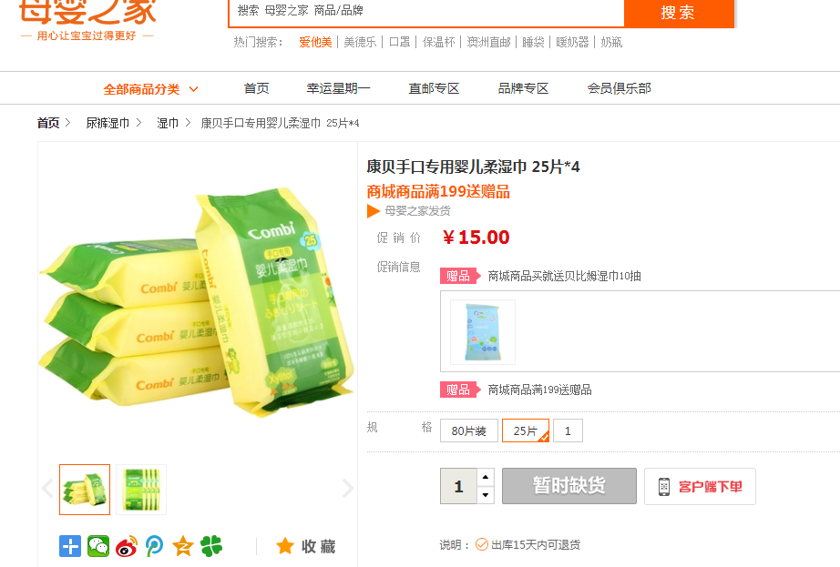

2018-04-02 | 2、档案系统拉数据，整个平台商品 要求：SKUID、商品名称、流程状态、SKU状态、图文详情状态、市场价、会员价、进价 | 刘丹 | 李海涛 | 需求 | 已处理

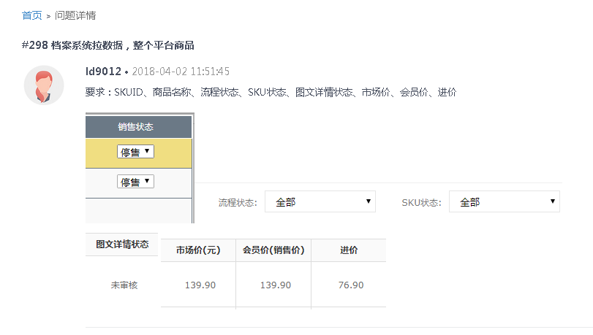

2018-04-03 | 1、登录帐号 13761698367 上海磨励自疆信息科技有限公司，这个商家登录密码忘记了，找回密码收不到验证码，麻烦处理一下，谢谢 | 谭挺 | 李海涛 | BUG | 已处理

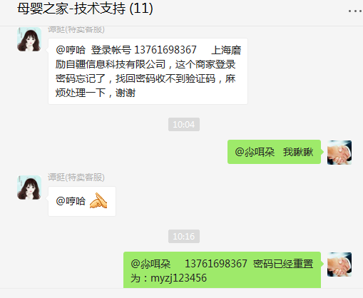

2018-04-04 | 1、拉取 尼尔森3月份的数据 | 张龙云 | 李海涛 | 需求 | 已处理

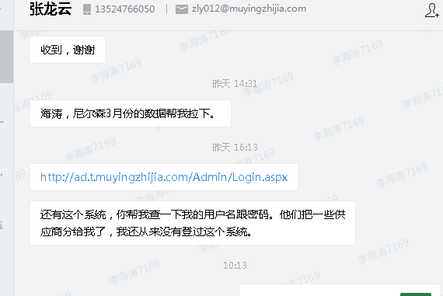
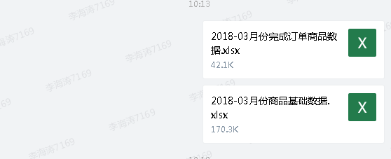

 | 2、http://ad.t.muyingzhijia.com/Admin/Login.aspx 这个系统，你帮我查一下我的用户名跟密码。他们把一些供应商分给我了，我还从来没有登过这个系统。 | 张龙云 | 李海涛 | 需求 | 已处理

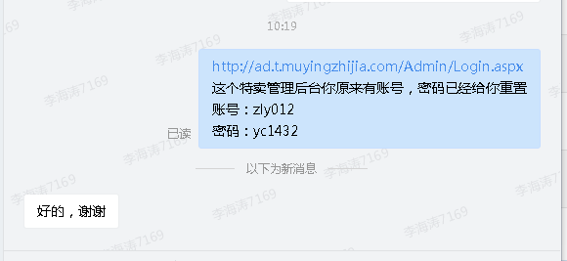

 | 3、网安新增关键字屏蔽 | 邹艳红 | 李海涛 | 需求 | 已处理

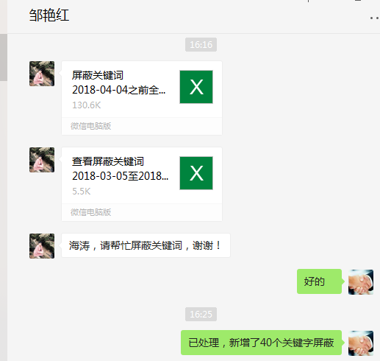

2018-04-08 | 1、畅游第三方积分平台的对接，购物在我们这边，支付到对方的平台需求评估 | 茅晓冬 | 李海涛 | 需求 | 已处理

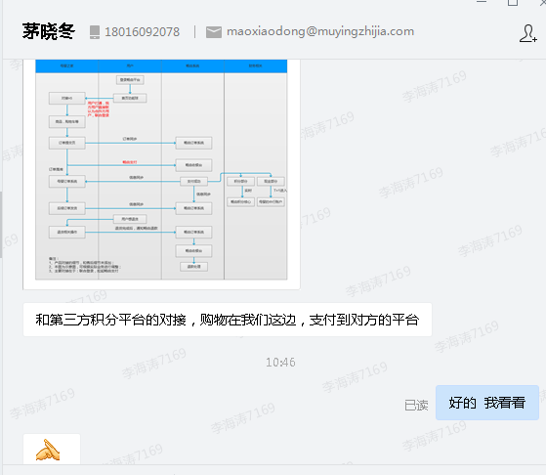

 | 2、APP版本需求评估 | 朱伟 | 李海涛 | 需求 | 已处理
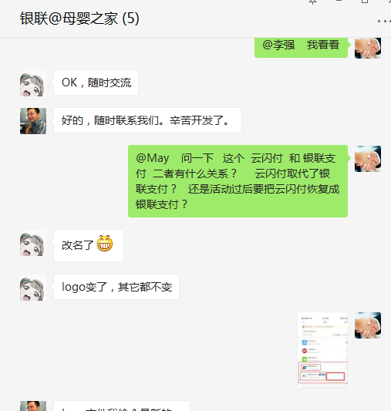
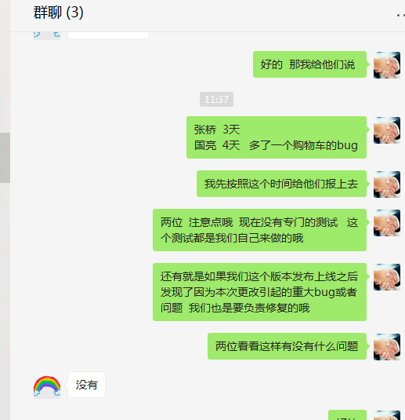
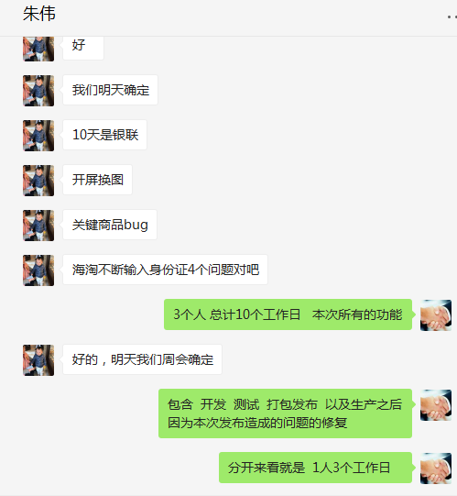

2018-04-11 | 1、麻烦帮我拉一下母婴之家3-8岁用户数据，数量，地区，男女比例，谢谢 | 茅晓冬 | 李海涛 | 需求 | 已处理
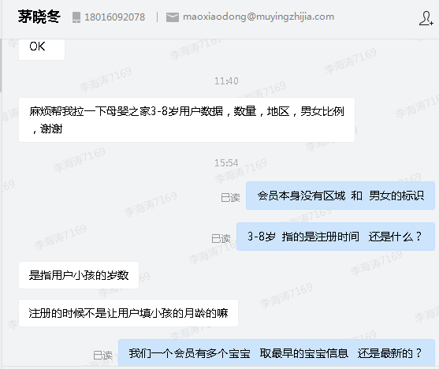
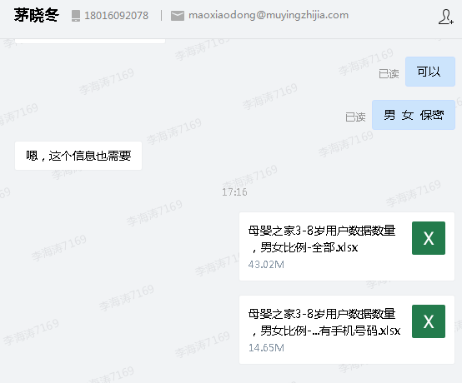

2018-04-15 | 1、内码：590208 顾客4.13号下单，为什么4.14号往账户里面发优惠券？顾客2012年注册的 | 刘丹 | 李海涛 | BUG | 未能解决 | 只有一个会员，暂未跟踪具体到具体原因，需要继续观察
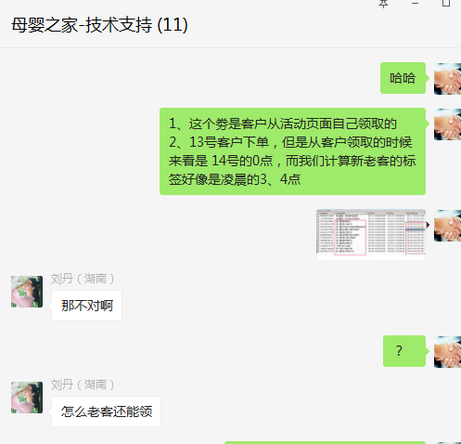
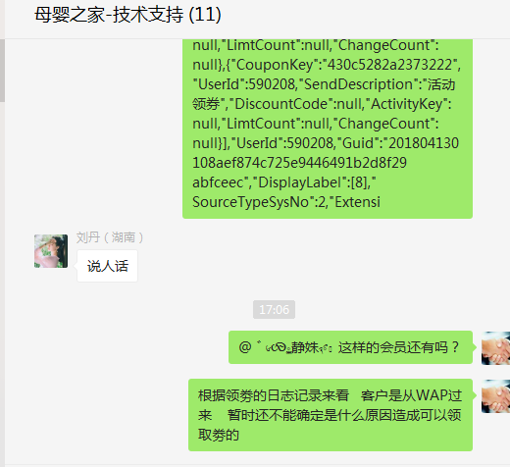
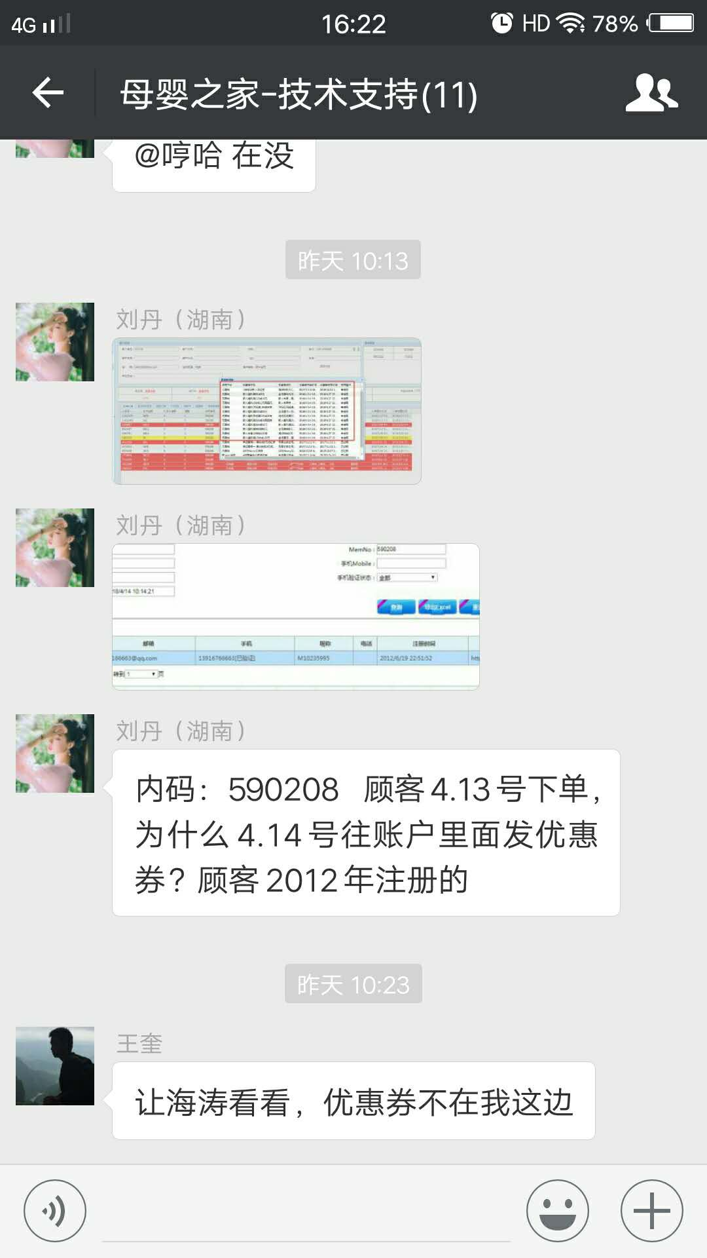

 | 2、关于 http://www.holyca.com 这个站点文案违反广告的问题 | 朱伟 | 李海涛 | 需求

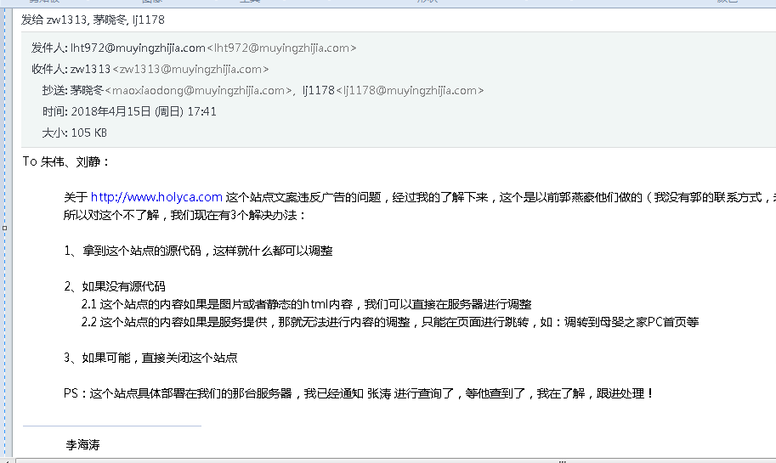

 | 3、IOS 版本 V5.6.0 和 安卓 V5.5.0.0的开发计划 | 朱伟 | 李海涛 | 需求 | 已处理
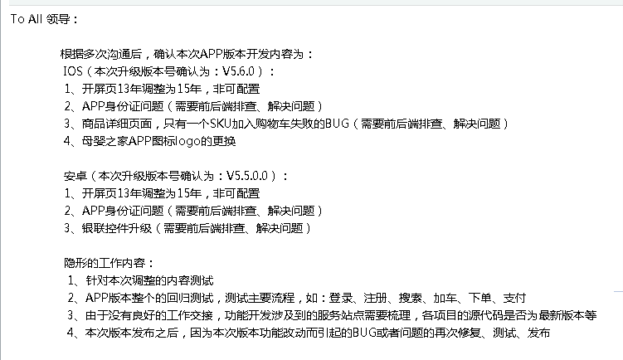
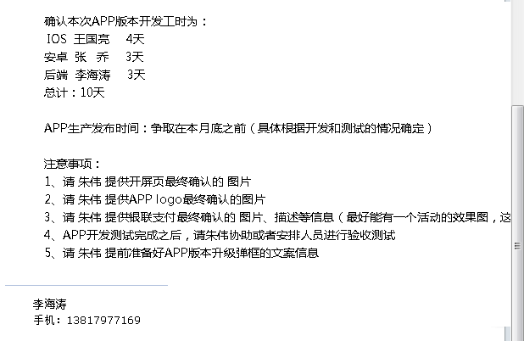

2018-04-17 | 1、www.holyca.com 站点广告违禁词处理 | 朱伟 | 李海涛 | 需求 | 已处理
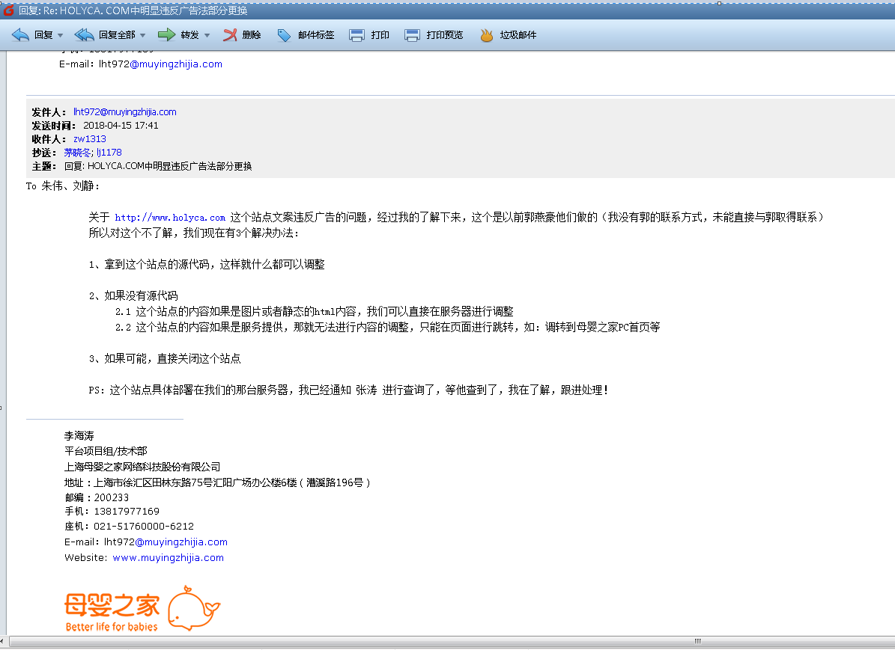
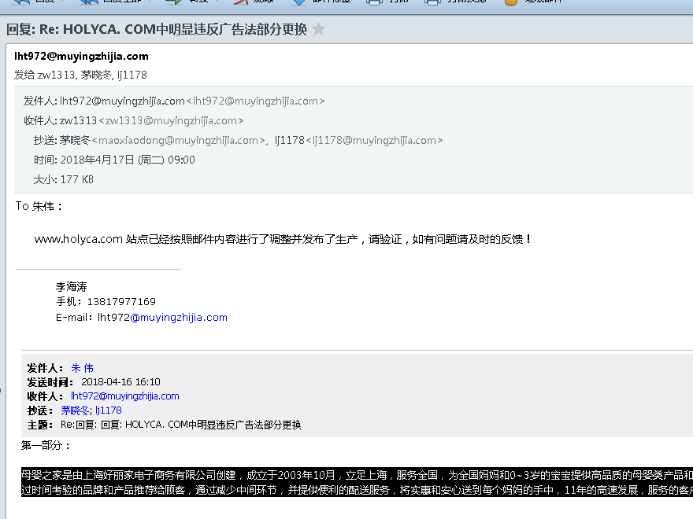

 | 2、拉取6个月，3个月的购买记录 | 夏颖 | 李海涛 | 需求 | 已处理

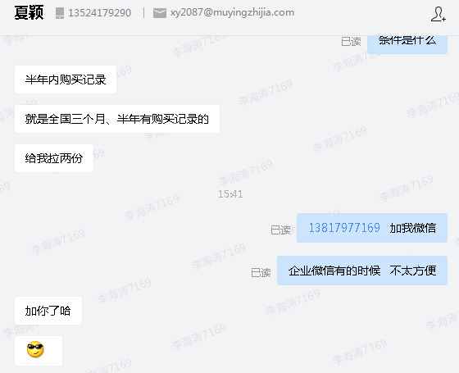

2018-04-19 | 1、通知短信的一个通道要没钱，需要换个通道 | 张雪顺 | 李海涛 | 需求 | 已处理
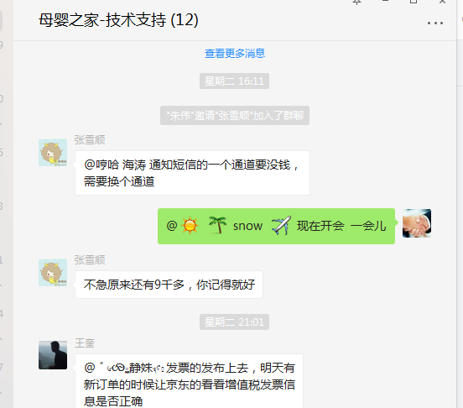

2018-04-23 | 1、 拉一份在售表需要多久 ID 名称 在售状态 市场价 会员价 成本价 库存 30天销量 | 刘静 | 李海涛 | 需求 | 已处理
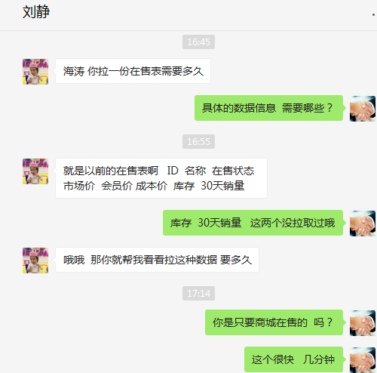

 | 2、4796125 微盟会员 现在要微盟的这个会员号也需要有电销的导单功能，@李海涛建个工单，后续麻烦@王奎，谢谢 | 张丹 | 李海涛 | 需求

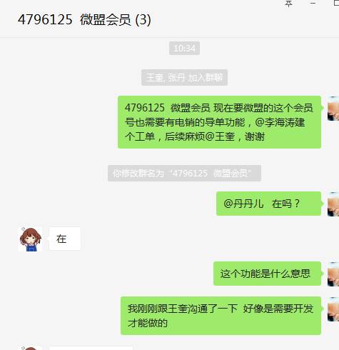

2018-04-25 | 1、APP后台数据恢复 会员号：4772074 电话：18117283326 注册手机：18017912205 客户要求恢复2017年和2018年的所有查不到的数据。麻烦处理，谢谢！ | cxf9026 | 李海涛 | 需求 | 已处理
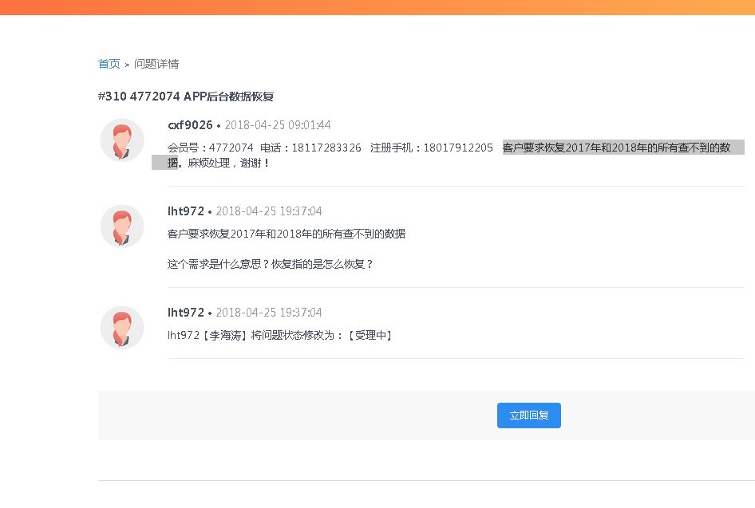

2018-04-27 | 1、网安更新敏感词汇 | 邹艳红 | 李海涛 | 需求 | 已处理
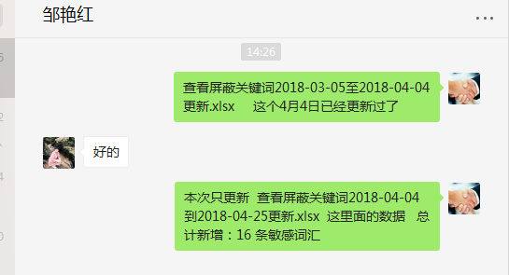

 | 2、拉取商品销售数据 | 刘静 | 李海涛 | 需求 | 已处理

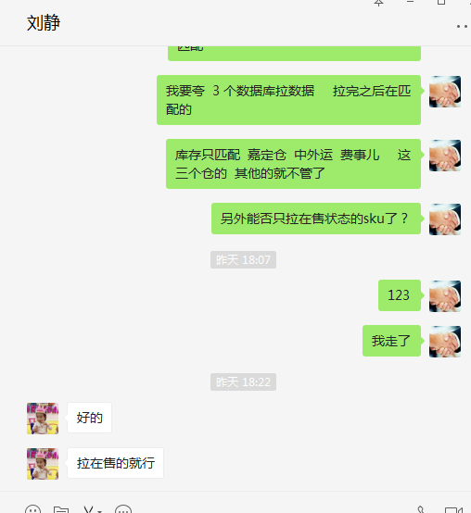

 | 3、聚水潭显示有库存，母婴之家无法下单 | 张丹 | 李海涛 | BUG | 已处理

